Tog
Tog Diesel |  | Reiste | Antall |  | Tog Elektrisk |  | Reiste | Antall
Dato | Reisemål | kilometer | Personer | Sum utslipp | Dato | Reisemål | kilometer | Personer | Sum utslipp
 |  |  |  | - |  |  |  |  | -
 |  |  |  | - |  |  |  |  | -
 |  |  |  | - |  |  |  |  | -
 |  |  |  | - |  |  |  |  | -
 |  |  |  | - |  |  |  |  | -
 |  |  |  | - |  |  |  |  | -
 |  |  |  | - |  |  |  |  | -
 |  |  |  | - |  |  |  |  | -
 |  |  |  | - |  |  |  |  | -
 |  |  |  | - |  |  |  |  | -
 |  |  |  | - |  |  |  |  | -
 |  |  |  | - |  |  |  |  | -
 |  |  |  | - |  |  |  |  | -
 |  |  |  | - |  |  |  |  | -
 |  |  |  | - |  |  |  |  | -
Sum Totalt |  |  |  | - | Sum Totalt |  |  |  | -

For å finne reisedistanser med tog kan denne nettsiden brukes https://www.rome2rio.com/.
For oversikt over tog med diesel i Norge, se tabellen under, utarbeidet av Vestlandsforsking.

Togstrekninger i Norge med dieseltog:
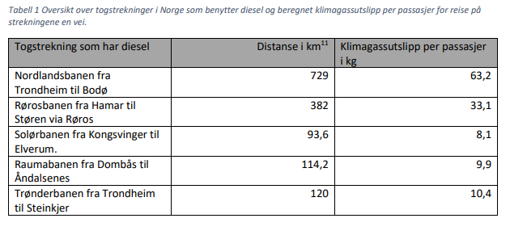

Kilde: Vestlandsforsking, se s. 11 i "Grunnlagsnotat": https://www.folkehogskoleradet.no/berekraftvedtak-klimagassutslipp.
Note 11: Alle distanser bortsett fra Meråkerbanen er hentet fra store norske leksikon.

